개인별 카드정보
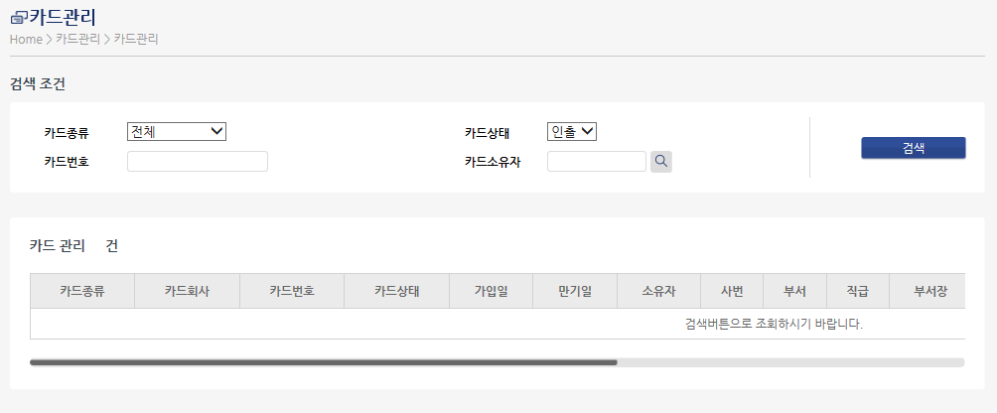
 |  | 개인별 카드정보

 |  | 카드번호 | 카드회사 | 카드상태 | 계좌번호 | 은행지점 | 예금주 | 결재일 | 가입일 | 만기일 | 한도금액 | 카드관리자 | 비고 | 대체상신자 | 공용카드담당
 |  | 9435200011112222 | 비씨개별 | 인출 | 12345612345 | 국민은행 종로지점 | 홍길동 | 25 | 2011-01-04 | 2016-12-31 | 2,000,000 | 김우주 | 주유카드

 |  | * 매뉴 지정 : 리포트의 2레벨로 지정

CARD_NO | CARD_GUBUN | CARD_GUBUN_NM | GAIP_DATE | MANGI_DATE | GYEJWA_NO | START_DAY | END_DAY | GYELJE_MONTH | GYELJE_DAY | INCHUL_DATE | BUSEO |  | SABUN |  |  | HANDO_AMOUNT | JIJUNG_SABUN | BANK_JIJUM | BANK_JIJUM_NM | CARD_SU | BANK_JIJUM1 | BANK_JIJUM1_NM | YEGEUMJU | E_MAIL_BAL_CHECK
9435200043274986 | 13 | 비씨개별 | 2009-06-04 | 2011-08-31 | 16308304268 |  |  |  | 23 | 2009-06-04 |  |  | 09002 |  |  | 5000000 | 98092 | 0770004 | 비씨카드(주) | 1 | 0271088 | 씨티은행 종로지점 | 심경섭 | Y

CARD_NO | CARD_GUBUN | CARD_GUBUN_NM | GAIP_DATE | MANGI_DATE | GYEJWA_NO | START_DAY | END_DAY | GYELJE_MONTH | GYELJE_DAY | INCHUL_DATE | BUSEO |  | SABUN |  |  | HANDO_AMOUNT | JIJUNG_SABUN | BANK_JIJUM | BANK_JIJUM_NM
9410810122873018 | 14 | 신한공용Card | 2014-01-10 | 2019-01-31 | 150-000-035950 |  |  |  | 11 | 2014-01-10 | 30000 |  | 13002 |  |  | 3000000 | 03110 | 0770005 | (주)신한은행카드

업무정의
■ 카드처리현황 적용 기준

처리상태 | 추출기준정보 | 추출조건 | 포함내용 | 제외내용 | 비고
미상신 | 매입카드 | 조회기간별 검색시점 | 미상신카드내역, 반려 | 개인용도 | 심포지움 상신요청건은 미상신
반려 | 매입카드 | 조회기간별 검색시점 | 반려 | 재품의시 | 미상신과 중복
상신중 | 매입카드 | 조회기간별 검색시점 | 상신건중 1차결재 전 | 반려,결재중,결재완료,전표완료
결재중 | 매입카드 | 조회기간별 검색시점 | 상신건중 결재완료 전 | 반려,상신중,결재완료,전표완료
결재완료 | 매입카드 | 조회기간별 검색시점 | 최종승인완료 | 상신중,결재중,전표완료,반려
전표완료 | 매입카드 | 조회기간별 검색시점 | 전표번호 존재
상신제외 | 매입카드 | 조회기간별 검색시점 | 개인용도 | 법인용도

* 프로세스 유형별 추출기준
- 결재상신,대체상신,법인카드기간관리카드 : 소유자 기준
- 공용카드 실사용자 : 사용자 기준
- 비서관리카드 : 비서기준

■ 검색조건
- 사용일의 일단위 기간 검색
.디폴트 기간은 로그인한 일자가 영업일+2일까지는 전월1일~로그인일자, 영업일+3일부터는 해당월1일~로그인일자
- 계정구분 제외, 카드소유자 검색으로 변경
- 부서검색은 개인별 화면에서는 보이지 않고, 부서장이면 해당부서가 디폴트
- 대체자는 소유자로 검색할 수 있으나, 대체기간동안에만 적용
- 카드내역조회에서 결재문서번호를 클릭하면 정산서 조회(첨부문서도 확인가능)
- 카드내역조회 : 제외필드(공급가,부가세), 추가필드(카드회사,부서,상호)

■ 매뉴별 기준
매뉴구분 | 정의 |  |  | 비고
개인별 | 로그인한 사람의 소유카드(대체,기간관리카드,공용,비서포함) |  |  | 본인/대체 구분조회
부서별 | 직급이 부서장이며, 자기부서의 레벨이하의 전체 |  |  | 소유자 검색 가능
전체 | 전사레벨 이하 부서단위 조회(재무팀) |  |  | 소유자 검색 가능
영업 | 영업본부 전체의 부서단위 조회(준법경영팀) |  |  | 소유자 검색 가능
공장 | 생산본부 전체의 부서단위 조회(업무팀) |  |  | 소유자 검색 가능
본사연구소 | 서울연구소 전체의 부서단위 조회 |  |  | 소유자 검색 가능
안산연구소 | 중앙/합성연구소 전체의 부서단위 조회 |  |  | 소유자 검색 가능

▶ 매뉴별 조회되는 조직 범위(다음 부서와 하위부서 까지 포함)

1.하나의 매뉴로 구성,
- 매뉴명 : 전체처리현황
2.부서권한으로 구분
전체는 재무팀 영업은 준법경영팀 공장은 업무팀 연구소는 연구지원팀 팀원(팀장포함)
매뉴 | 부서코드 | 부서명 | 권한부서
전체 |  | 전사 | 재무팀
영업 | 50010 | 마케팅본부 | 준법경영팀
 | 50100 | NEPHRO사업본부
 | 50000 | 영업본부
 | 56000 | HC영업본부
 | 51310 | SFE팀
 | 52140 | 준법경영팀
공장 | 70000 | 생산본부 | 업무팀
본사연구소 | 86000 | 서울연구소 | 연구지원팀
 | 94000 | R&D기획팀
안산연구소 | 90000 | 중앙연구소
 | 91200 | 합성연구소

부서별
부서별 카드처리 현황 | 부서별에서 성명검색, 합계추가(반려/상신제외).부서별현황에 전체처리상태 추가

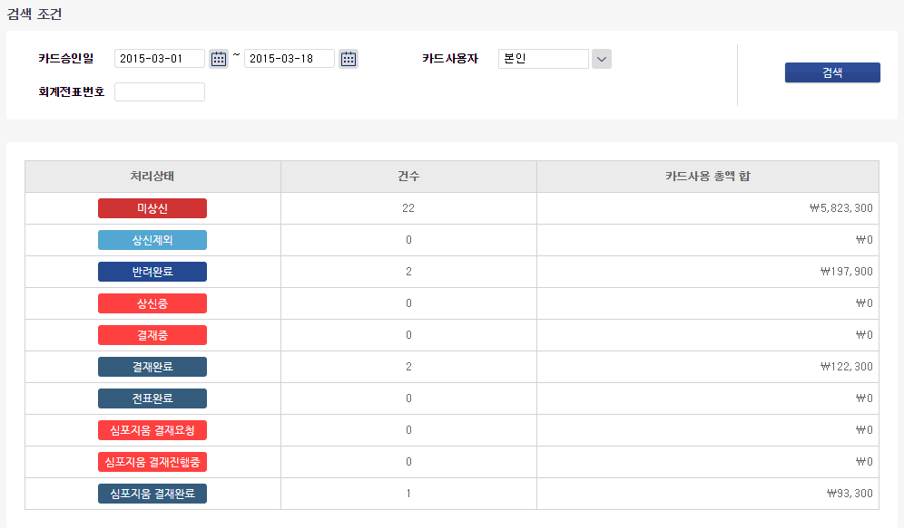

부서
사용자

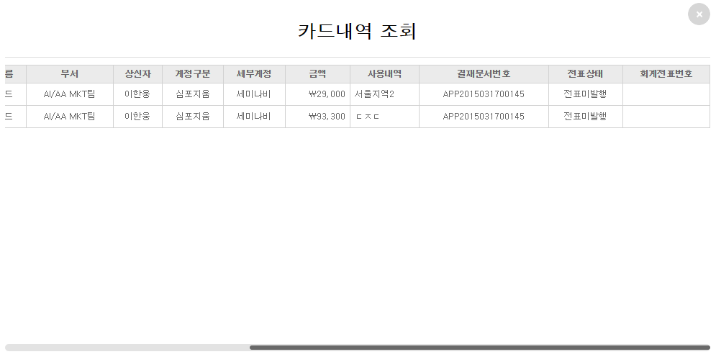
전 체

처리상태
1. 개인별 카드처리현황과 기본 UI는 동일하되,
- 성명검색 추가
- 처리상태 중 전체 추가 : 조회조건의 전체리스트 (건수,총액 = 미상신+상신중+결재중+결재완료+심포지움결재요청)
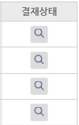
- 처리상태 : 카드 및 결재문서의 상태
[프로그램 사양서]
화면명 : 카드처리내역
1. 화면용도 : 카드처리현황 에서 해당 처리상태 및 상세 건별 내역을 조회한다.
2. 조회결과 : 처리상태 단위로 카드사용건단위 목록이다.
- 처리상태에 따라 해당필드정보만 조회된다.
- 사용일 오름차순 > 합계금액 내림차순 으로 정렬한다.
. NO. : 순번
. 계정구분 : 결재상신시 세미나비 등 계정구분
.세부계정 : 결재상신시 회계 세부계정명
.사용내역 : 결재상신시 사용내역
. 결재문서번호 : 결재상신시 신규생성된 결재문서번호. 클릭하면 정산서 팝업
. 회계전표번호 : 최종승인된 결재문서번호가 ERP에서 전표생성되어
전표번호가 인써트(인터페이스) 되어 전표번호가 있는 것
. 회계전표번호는 처리상태=완료 에만 조회된다.
. 전표상태 : 전표번호가 있는데, 전표상태코드가 1(발행), 2(승인)
. 결재상태 : 현재의 처리상태
3. 결재상태 조회 : 해당 카드사용건에 대해 세부 결재진행 상태목록을 팝업으로 보여준다.
1) STEP : 결재순번
2) 결재상태 :
- 1 STEP : 미상신/상신
- 2~최종승인전 STEP : 승인대기/승인/반려
- 최종승인 STEP : 승인대기/ 결재완료(최종승인시)
- 마지막 STEP : 전표대기/전표발행/전표승인
. 전표번호가 있고 전표상태 = 1 이면 전표발행, 전표상태 = 2 이면 전표승인
. 부서 : 재무팀
. 결재일자 : 전표입력일자
3) 성명 : 상신자,결재권자
4) 부서 : 상신자/결재권자의 부서 , 회계팀(마지막 STEP)
5) 직책 : 상신자/결재권자의 직책
6) 의견 : 상신의견/결재의견
7) 상신/결재일 : 상신일자,결재승인/반려일자, 전표입력일자

전체 카드처리현황
전체 카드처리현황
 | 검색조건
검색
 | 사용기간 | 2015.04.01 | ~ | 2015.04.30 |  | 처리상태 |  | 회계전표번호

 |  |  | 부서코드 |  | 부서명 |  | 소유자 |  | 가맹점명
다운로드

NO. | 처리상태 | 결재상태 | 카드회사 | 카드번호 | 사용일 | 승인시간 | 승인번호 | 상호 | 사업자번호 | 합계금액 | 부서 | 소유자 | 주소 | 업종 | 계정구분 | 세부계정 | 사용내역 | 회계전표번호 | 전표상태 | 결재문서번호

VAN사에서 수신되는 카드매입정보
조직정보
VAN사에서 수신되는 카드매입정보
결재문서정보
결재
문서
정보
ERP
정보

 |  |  |  |  |  |  |  |  |  | 총액

 |  |  | 1 | 2 | 3 | 4 | 5 | 6

[프로그램 사양서]
화면명 : 카드처리내역
1. 화면용도 : 카드처리 상세 건별 내역을 조회한다.
2. 조회결과 : 사용일 오름차순 > 합계금액 내림차순 으로 정렬한다.
. NO. : 순번
. 처리상태 : 카드 및 결재문서의 상태
. 결재상태 : 현재의 처리상태
- 해당 카드사용건에 대해 세부 결재진행 상태목록을 팝업으로 보여준다.
1) STEP : 결재순번
2) 결재상태 :
- 1 STEP : 미상신/상신
- 2~최종승인전 STEP : 승인대기/승인/반려
- 최종승인 STEP : 승인대기/ 결재완료(최종승인시)
- 마지막 STEP : 전표대기/전표발행/전표승인
.. 전표번호가 있고 전표상태 = 1 이면 전표발행, 전표상태 = 2 이면 전표승인
.. 부서 : 재무팀
..결재일자 : 전표입력일자
3) 성명 : 상신자,결재권자
4) 부서 : 상신자/결재권자의 부서 , 회계팀(마지막 STEP)
5) 직책 : 상신자/결재권자의 직책
6) 의견 : 상신의견/결재의견
7) 상신/결재일 : 상신일자,결재승인/반려일자, 전표입력일자
. 계정구분 : 결재상신시 세미나비 등 계정구분
.세부계정 : 결재상신시 회계 세부계정명
.사용내역 : 결재상신시 사용내역
. 결재문서번호 : 결재상신시 신규생성된 결재문서번호. 클릭하면 정산서 팝업
. 회계전표번호 : 최종승인된 결재문서번호가 ERP에서 전표생성되어
전표번호가 인써트(인터페이스) 되어 전표번호가 있는 것
. 회계전표번호는 처리상태=완료 에만 조회된다.
. 전표상태 : 전표번호가 있는데, 전표상태코드가 1(발행), 2(승인)

접속로그정보
조회
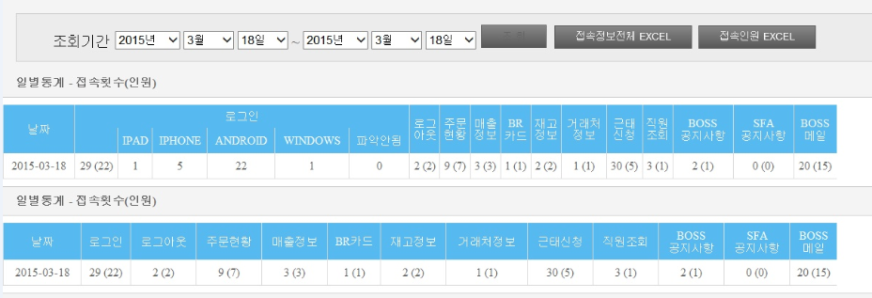

일별통계 - 접속횟수(인원)

날짜 | 로그인 | 로그아웃 | 결재상신 | 품의서 | 공용카드 결재상신요청 | 심포지움 결재요청리목록 | 심포지움 결재상신 | 결재상신-진행중문서 | 결재상신-반려문서 | 결재상신-완료문서 | 결재할문서 | 결재할문서-진행중문서 | 결재할문서-완료문서 | 개인별 카드처리현황 | 부서별 카드처리현황 | 전체 카드처리현황
2015-03-25 | 255(200)

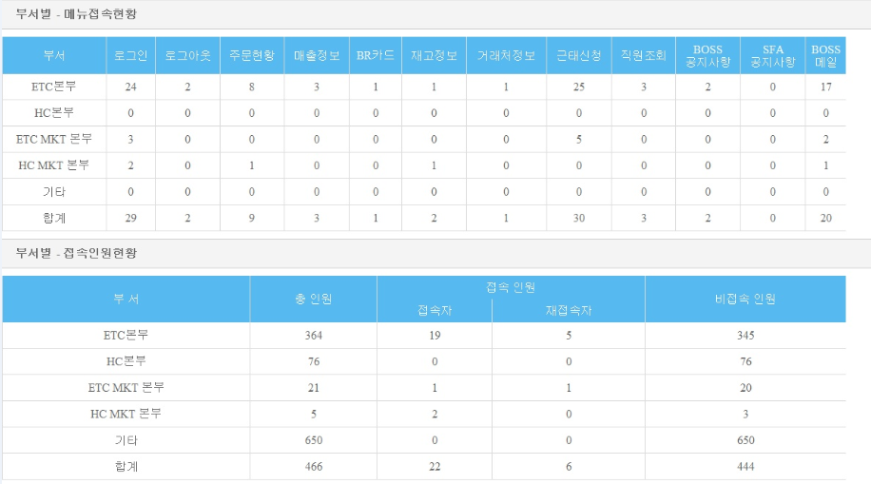
부서별 접속인원현황

부서 | 총인원 | 접속자
안산사업장운영협의회
경영기획실
비상전략상황실
보령종합중앙연구센터
마케팅본부
NEPHRO사업본부
영업본부
HC 영업본부
글로벌사업본부
생산본부
전략기획본부
경영개선팀
커뮤니케이션팀
G-Project사업단
BGY 건설본부

로그인 정보

번호 | 성명 | 부서명 | 호칭 | 사내전화 | 휴대폰

* 부서별 정보는 해당부서의 예하 하위조직까지 포함한다.

20007 | 안산사업장운영협의회
52100 | 경영기획실
20006 | 비상전략상황실
85000 | 보령종합중앙연구센터
50010 | 마케팅본부
50100 | NEPHRO사업본부
50000 | 영업본부
56000 | HC 영업본부
58000 | 글로벌사업본부
70000 | 생산본부
30000 | 전략기획본부
14000 | 경영개선팀
15000 | 커뮤니케이션팀
02100 | G-Project사업단
01100 | BGY 건설본부

